DAG
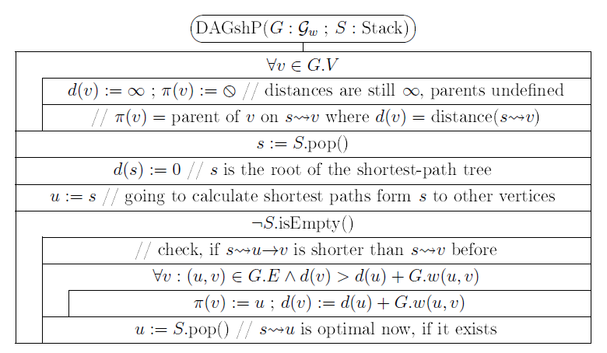
a
b
c
 |  |  |  |  |  |  |  |  |  | d értékek változásai |  |  |  |  |  |  | Kiterjesztett csúcs u:d(u) | p értékek változásai
 | 1 |  |  | 8 |  |  |  |  |  | a | b | c | d | e | f | g |  | a | b | c | d | e | f | g
 |  |  |  |  |  |  |  | 3 |  | 0 | ¥ | ¥ | ¥ | ¥ | ¥ | ¥ |  | 0 | 0 | 0 | 0 | 0 | 0 | 0

g
3 |  | 6 | 3 |  | 1 | -2

d
e
f
 |  |  |  |  |  |  | 6

 | -4 |  |  | 5

 |  |  |  |  |  |  |  |  | Stack

